F02.CFG-Paths
 |  | VVSS, Info Romana, 2024-2025

F10. La inchiderea restaurantului se preiau dintr-un fișier detaliile plăților efectuate in timpul zilei și se afișează.

F02. Covered source code |  |  | F02. Control Flow Graph (CFG) | F02. Cyclomatic Complexity (CC)
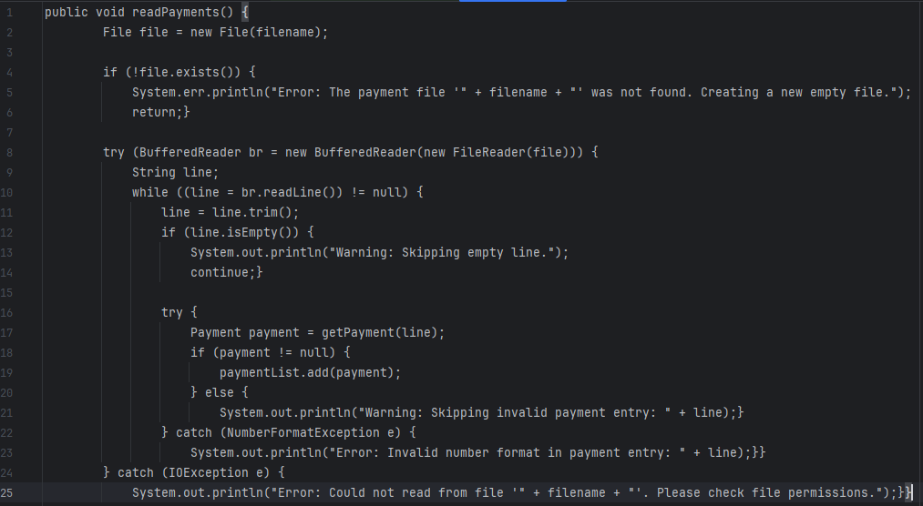
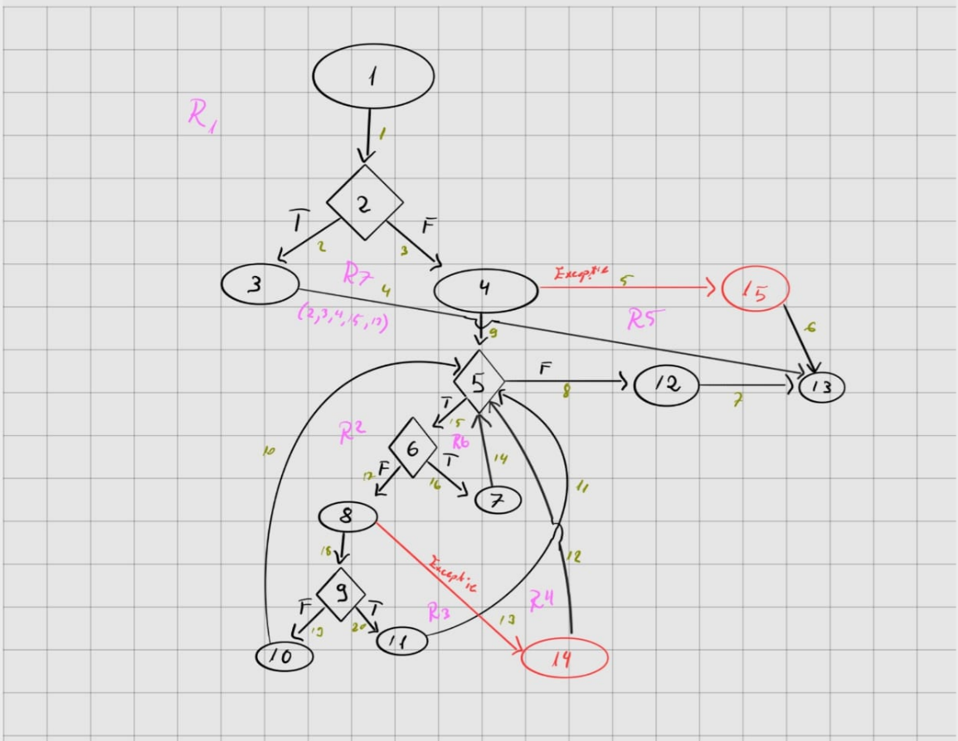
Line No. | Source code |  | Se va insera CFG asociat codului sursa testat (poza, diagrama, etc.). | CC1 = No. of regions = |  | 7
Req02_L01 | … |  |  | CC2 = Edges - Nodes + 2 = |  | 7 ( 20 - 15 + 2 )
Req02_L02 | … |  | <Req02 CFG > | CC3 = No. of Conditions + 1 = |  | 7 (4 romburi + 2 try-catch + 1)
Req02_L03 | …
... | …
.. | … |  |  | F02. Individual Paths
... | …
 |  |  |  | Path No. | Path
 |  |  |  | F02_P01 | 1 - 2(T) - 3 - 13
 |  |  |  | F02_P02 | 1 - 2(F) - 4(Exceptie) - 15 - 13
 |  |  |  | F02_P03 | 1 - 2(F) - 4 - 5(T) - 6(F) - 8 - 9(T) - 11 - 5(T) - 6(F) - 8 - 9(F) - 10 - 5(T) - 6(T) - 7 - 5(T) - 6(F) - 8(Exceptie) - 14 - 5(F) - 12 - 13
 |  |  |  | ... | …
 |  |  |  | .. | …
 |  |  |  | ... | …

